产品图索引
朗格淋浴房产品图索引 V1
来源：lange朗格淋浴房.pptx｜6条朗格记录，4条ACTIVE、2条INACTIVE｜按material_id绑定
0920：34A主图固定为G10现有图，移门类型选钻石型/T型/一固一开且不换图；21AT为T型；36B更名36A；41A/39AT停用；13色不变。
material_id | 品名/项目 | 品牌 | 型号 | 规格 | 可选颜色数 | 产品图 | 来源页 | 裁切坐标（300 DPI） | 来源文件 | 数据状态 | 销售价 | 成本价 | 颜色索引引用
MAT-SHOWER-7A5A8CCA6042 | 移门系列 | 朗格 | 移门 21AT | 移门(带吊夹)系列 全套高定组合淋浴房 备注：T型淋浴房 | 13 | 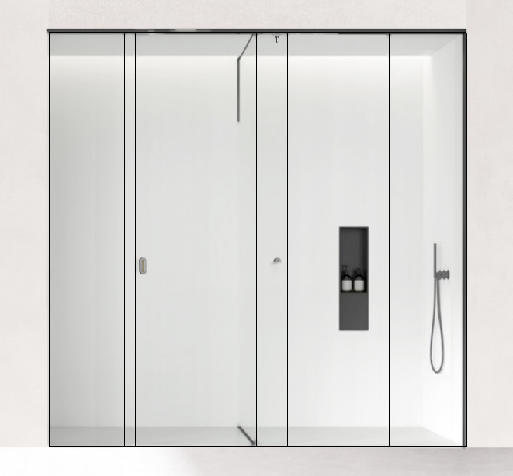 已嵌入 | 第7页 | 191,547,032,351,870 | 主材库/lange朗格淋浴房.pptx | ACTIVE | ¥1,250.00 | ¥750.00 | 颜色索引!A5:C17
MAT-SHOWER-F55256AA4663 | 开门系列 | 朗格 | 开门 41A | (10 mm专用) 双扇移门系列 全套带吊板移门淋浴房 | 13 | 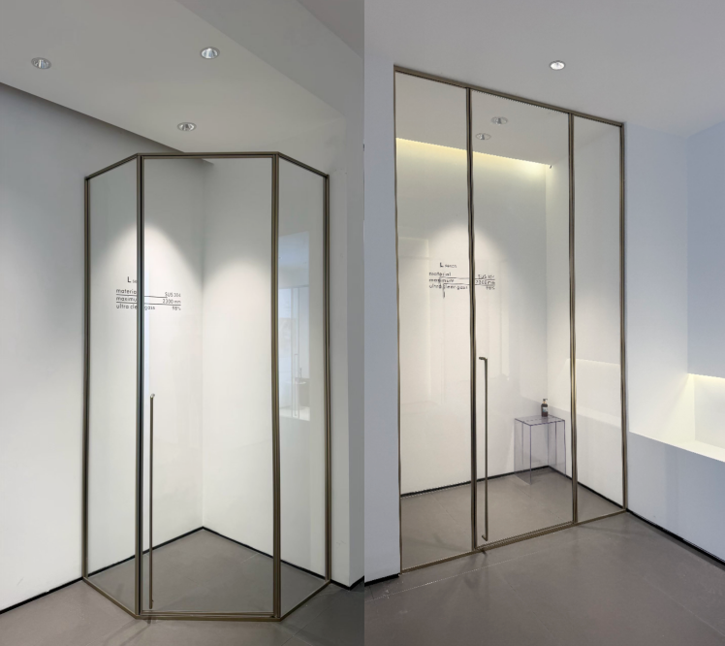 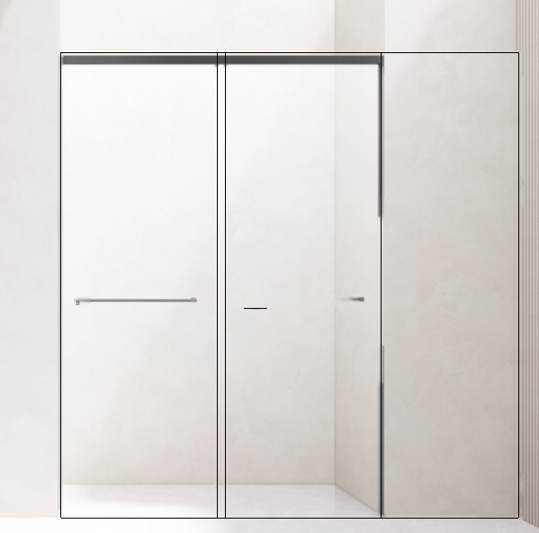 已嵌入 | 第11页 |  | 主材库/lange朗格淋浴房.pptx | INACTIVE | ¥1,250.00 | ¥800.00 | 颜色索引!A5:C17
MAT-SHOWER-C324A1BAB9CF | 开门系列 | 朗格 | 开门 36A | T型淋浴房 内外开系列 全套悬挂转轴淋浴房 | 13 | 已嵌入 | 第5页 | 2190,35,3495,2295 | 主材库/lange朗格淋浴房.pptx | ACTIVE | ¥1,350.00 | ¥800.00 | 颜色索引!A5:C17
MAT-SHOWER-1B9C5822B056 | 开门系列 | 朗格 | 开门 39AT | T型淋浴房 一门两用系列 全套高定转轴淋浴房 | 13 | 已嵌入 | 第9页 |  | 主材库/lange朗格淋浴房.pptx | INACTIVE | ¥1,250.00 | ¥750.00 | 颜色索引!A5:C17
MAT-SHOWER-341D9F5DE3AA | 移门系列 | 朗格 | 移门 46A | 朗格46A移门 一固一移系列 全套高定移门淋浴房 | 13 | 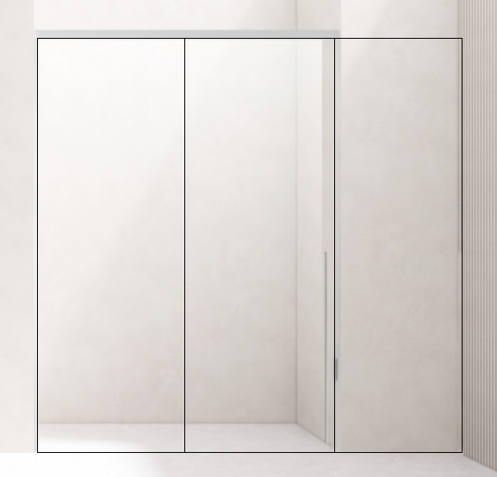 已嵌入 | 第8页 | 1990,500,3280,1870 | 主材库/lange朗格淋浴房.pptx | ACTIVE | ¥1,250.00 | ¥750.00 | 颜色索引!A5:C17
MAT-SHOWER-DC6F85FFDF14 | 开门系列 | 朗格 | 开门 34A | 开门系列 全套高定转轴淋浴房 移门类型：钻石型、T型、一固一开 切换类型不更换产品图 | 13 | 已嵌入 | 第4页 |  | 主材库/lange朗格淋浴房.pptx | ACTIVE | ¥1,250.00 | ¥800.00 | 颜色索引!A5:C17

颜色索引
朗格淋浴房颜色索引 V1
来源：lange朗格淋浴房.pptx第3页｜13种共享颜色
每张色卡完整保留圆形色块、指示符和PPT中的颜色名称。
颜色序号 | 颜色名称 | 色卡 | 来源页 | 裁切坐标（300 DPI） | 来源文件
1 | 枪灰拉丝 | 已嵌入 | 第3页 | 1900,275,2190,675 | 主材库/lange朗格淋浴房.pptx
2 | 镜光（镜面） | 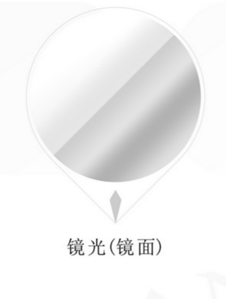 已嵌入 | 第3页 | 1025,690,1320,1080 | 主材库/lange朗格淋浴房.pptx
3 | 拉丝 | 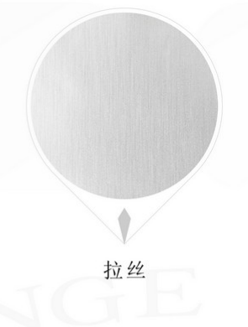 已嵌入 | 第3页 | 1320,690,1615,1080 | 主材库/lange朗格淋浴房.pptx
4 | 雅黑 | 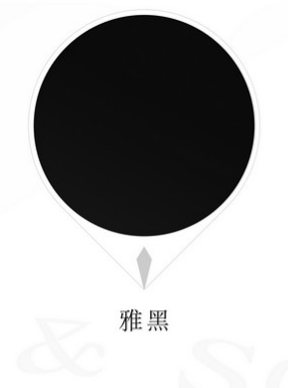 已嵌入 | 第3页 | 1615,690,1905,1080 | 主材库/lange朗格淋浴房.pptx
5 | 拉丝黑 | 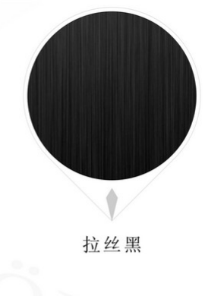 已嵌入 | 第3页 | 1905,690,2200,1080 | 主材库/lange朗格淋浴房.pptx
6 | 雪山银 | 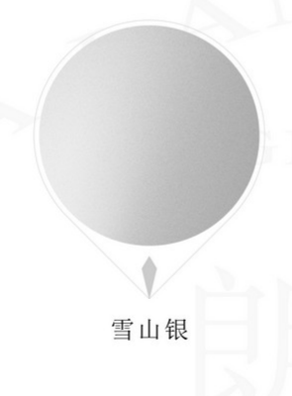 已嵌入 | 第3页 | 1025,1075,1320,1475 | 主材库/lange朗格淋浴房.pptx
7 | 沙漠金 | 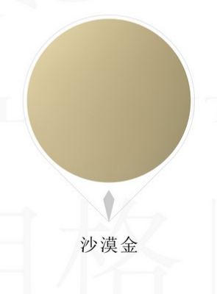 已嵌入 | 第3页 | 1320,1075,1615,1475 | 主材库/lange朗格淋浴房.pptx
8 | 法兰金（镜面） | 已嵌入 | 第3页 | 1615,1075,1905,1475 | 主材库/lange朗格淋浴房.pptx
9 | 法兰金拉丝 | 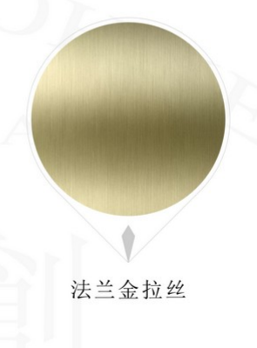 已嵌入 | 第3页 | 1905,1075,2200,1475 | 主材库/lange朗格淋浴房.pptx
10 | 钛金（镜面） | 已嵌入 | 第3页 | 1025,1465,1320,1870 | 主材库/lange朗格淋浴房.pptx
11 | 钛金拉丝 | 已嵌入 | 第3页 | 1320,1465,1615,1870 | 主材库/lange朗格淋浴房.pptx
12 | 玫瑰金（镜面） | 已嵌入 | 第3页 | 1615,1465,1905,1870 | 主材库/lange朗格淋浴房.pptx
13 | 玫瑰金拉丝 | 已嵌入 | 第3页 | 1905,1465,2200,1870 | 主材库/lange朗格淋浴房.pptx

